关系图
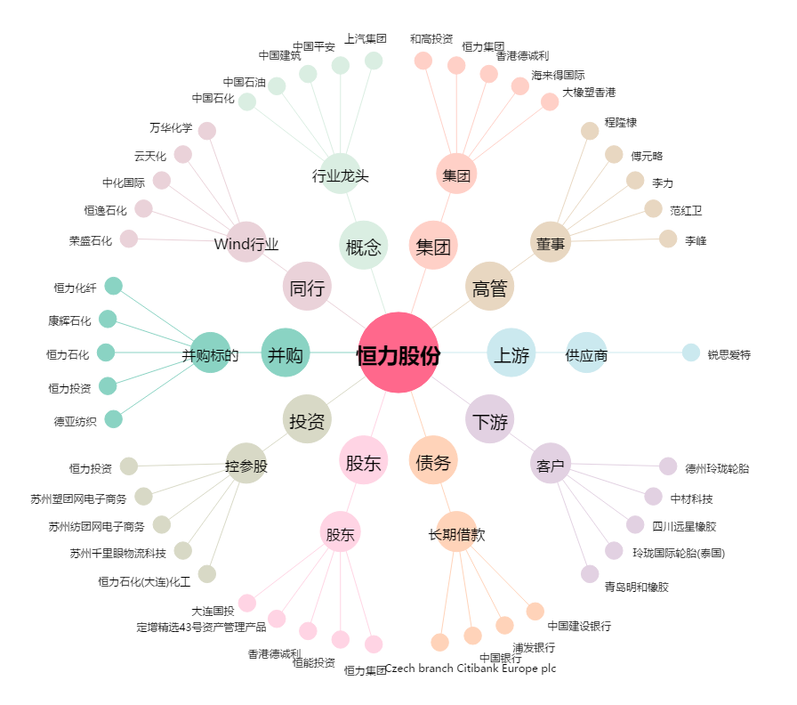
恒力股份[600346.SH] - 关系概览图

